办公用品
恰斯米其提中心小学
序号 | 名称 |  | 单位 | 单价 | 中心小学 |  | 亚瓦格小学 |  | 杨提塞小学 |  | 良种场小学 |  | 合计
 |  |  |  |  | 数量 | 金额 | 数量 | 金额 | 数量 | 金额 | 数量 | 金额 | 数量 | 金额
1 | 货架子 | 1500*60*200，4层，承重量不低于320公斤 | 个 |  | 10 | 0 | 5 | 0 | 5 | 0 | 10 | 0 | 30 | 0 | 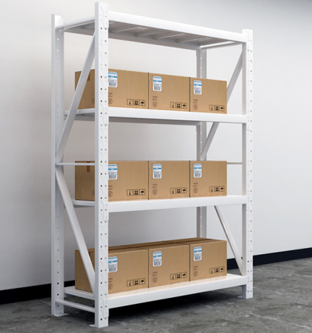
2 | 大书架 | 双面双柱；规格： 900×485×2280mm(七层隔板)；顶盖：使用1.0mm冷板模压成型；隔板：使用1.0mm冷板模压成型并作加强筋处理；挂 板、立柱：使用1.0mm冷板模压成型。 | 个 |  |  | 0 |  | 0 | 3 | 0 | 3 | 0 | 6 | 0 | 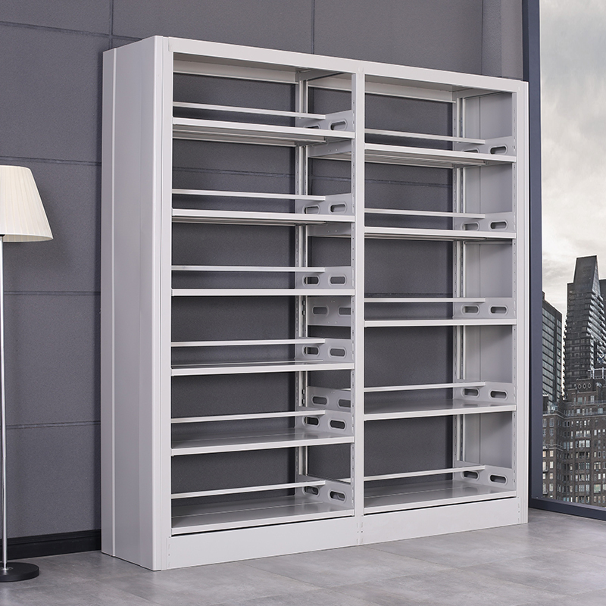
 |  |  |  |  |  | 0.00 |  | 0 |  | 0 |  | 0 |  | 0
保证质量，配送到各村级学校,安装

